상품제안서
맞춤제작 포토 대형 태리타올 | 상품코드: S42949

 |  |  |  |  |  |  | 02-713-8555 | www.synergygift.co.kr
 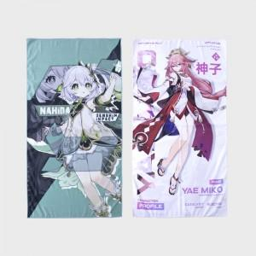 

【상세/제작정보】 | <span style="font-size: 12pt;">※ 원하는 이미지를 사용하여 제작가능한 대형타올 입니다.</span>

【인쇄/포장옵션】 | 풀칼라 / OPP(비닐)

【공급단가】 | 수량 | 100~ | 300~ | 500~ | 1,000~ | 3,000~
*VAT별도 | 80*160 | 20,800원 | 19,680원 | 18,720원 | 18,240원 | 17,920원
 | 90*160 | 23,400원 | 22,140원 | 21,060원 | 20,520원 | 20,160원

【상품 URL】 | https://www.synergygift.co.kr:443/src/goods_detail.php?gdno=42949

